Декомпозиция функционалаЧек-лис
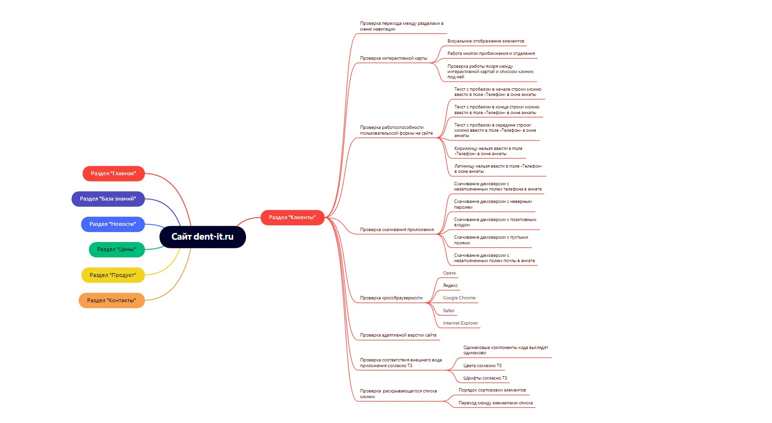
 | ID | Название | Результат | Комментарии
 | Раздел "Клиенты"
 | Меню навигации
 | 1. | Нажатие на кнопки в меню навигации
 | 2. | Нажатие на номер телефона в верхнем правом углу меню навигации в веб-версии приложения
 | 3. | Нажатие на номер телефона в верхнем правом углу меню навигации в мобайл-версии приложения
 | 4. | Возвращение к прыдыдущему разделу из меню навигации
 | 5. | Визуальная подсветка кнопок в момент наведения на них курсора мыши
Ссылка на картинку с декомпозицией: https://skr.sh/sHNF5r7sMz7?a | 6. | Соответствие шрифтов ТЗ
 | 7. | Нет грамматических ошибок в тексте
 | 8. | Адаптивность сайта
 | 9. | Наличие ошибки 404, которая отдает правильный http-код |  | Фото: https://skr.sh/sHM5PK89yNO?a
 | 10. | Логотип ведет на главную страницу
 | 11. | Корректно работают иконки и виджеты социальных сетей
 | 12. | Отсутствие ошибок в логах сервера
 | 13. | Наличие поиска и его работоспособность.
 | Интерактивная карта
 | 1. | Визуал карты
 | 2. | Нажатие на область карты
 | 3. | Работоспособность кнопок приблизить/отдалить
 | 4.
 | 5.
 | 6.
 | 7.
 | 8.
 | 9.
 | 10.

